调度规格书
调度规格书
类别 | 能力描述 | 图示 | 3.2.2 | 风险提示
货架区 | 相邻库位同时取放，货架相邻距离(D)（单位：m） |  | 0.2 | 会导致死锁
 | 移动货架区域 |  | 不支持 | 刚使用
 | 驶入式货架 |  | 不支持 | 算法: RCS会在Park任务后增加Length任务，调度会把退出来的路径冲突加到库位点上
尾掏车 | 尾掏车作业 |  | 支持 | 尾掏车作业需要设置多任务下发，避免网络异常导致单车卡死在车厢内
 | 尾掏车无路径作业 月台路径终点与尾掏车库位最小距离D（单位：m） | 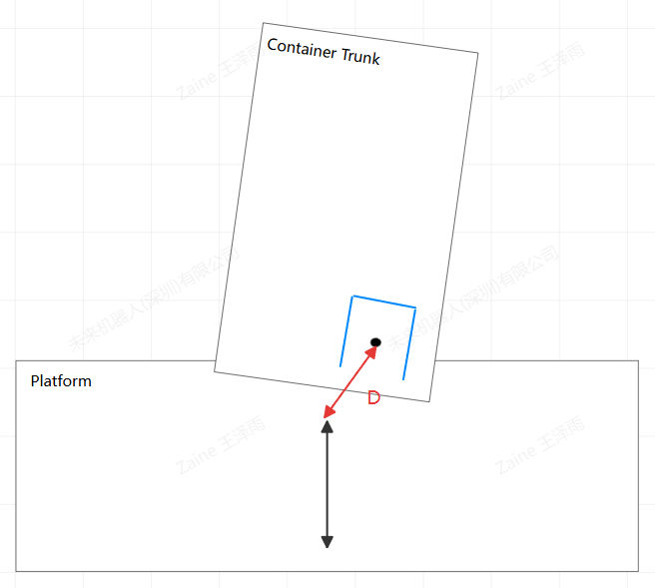 | 1m | 起点和终点距离太近: (库位离车的当前位置)<1m 取货: (卸车是控制自己做路径规划) 1. 货物和车厢壁间隙: 打舵完能取货出来 2. 货物朝向角度: 货物与车厢壁角度(图例) 放货: 终点位置可行 货柜车 > ST车宽度+20cm （拍脑袋）
滚筒线 | 滚筒线 |  | 支持
车型与货物 | 单货物尺寸 |  | <=标准车宽／车长 | 需要配置参数，影响到路径冲突判断逻辑，需要进一步仿真。
 | 多货物尺寸 |  | <=标准车宽／车长
 | 存在Q车且带拖车 |  | 不支持 | 目前是单个项目使用了
 | AMR车创建旋转边 |  | 不支持
厂房中的特殊设备 （影响调度任务起止与通过性） | 货物需要跨楼层运输(无需叉车上电梯) |  | 支持
 | 叉车需要跨楼层运输 | 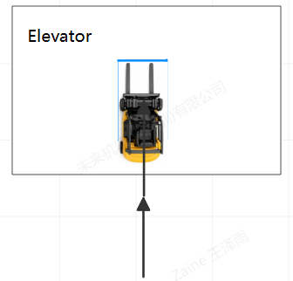 | 不支持 | 货上电梯，低风险 车上电梯，切换拓扑图，另外一台车有可能在上一层等待，地图层面本来是无冲突的，所以现在设置为一台车等着上电梯，所有地图锁电梯口，由于下电梯路径位置不确定，所以有可能死锁
 | 电动卷帘门 |  | 支持 | 由RCS管控的，不会通知调度，若门口不能长时间等待才需要配置
多车协作 | 存在接力搬运逻辑 |  | 支持
 | 存在“线库操作”的逻辑(先下发的任务的完成时间必须早于后下发的任务) |  | 支持
特殊库位 | 库位存在线库 |  | 支持
 | 库位在路径末端且有障碍阻挡无法倒车入库 |  | 支持
停车位 | 停车位数量 |  | 充电位+普通停车位>车数+1 或 充电位≥车数 | 很少项目有这个需求，如果存在需要额外开发/特殊配置
 | 辅助停车位或临时停车位 |  | 支持 | 临时逃逸点(优先级最低)
 | 某个停车位优先级需求 |  | 支持 | 临时逃逸点(优先级最低)
 | 停车位拥堵，占用部分停车路径 |  | 不支持 | 临时逃逸点(优先级最低)
 | 停车位干涉主干道 |  | 不支持 | 默认停车位不能带货，否则会全时空占用主干道对应边点
 | 停车位占用主干道 |  | 不支持 | 默认停车位不能带货，否则会全时空占用主干道对应边点
特殊需求 | 第三方调度系统需求 |  | 不支持 | 由于有第三方不确定因素影响，有可能会带来额外需求 (只有榜棋090)
 | 禁用路径需求 |  | 支持
 | 特殊路径规划偏好 |  | 支持
 | 不允许安全雷达开启的区域 |  | 支持
 | 不回停车位需求 |  | 支持
 | 客户异常操作 |  | 标准操作
 | 人机混场 |  | 没有 | 需要仿真考虑每个路径的人机异常是否会导致死锁，优化路径
效率估计与仿真 | 仿真工具计算“等待时间占比” |  | <15% | 综合指标，和AGV密度，地图密度，业务流程有关
 | 仿真效率 |  | <客户生产节拍需求 | 需要研发配合优化
 | 取放失败率较高 |  | 不纳入估算 | 取放失败率，取放预计时间都需要增加到调度仿真中进行鲁棒性评估
 | 高发的导航脱轨 |  | 不纳入估算 | 导航脱轨，平均车速下降需要进行都需要增加到调度仿真中进行鲁棒性评估
 | 高发的高精度自动充电失败 |  | 不纳入估算 | 高精度充电对接异常要引入调度仿真，避免单车充电失败导致的所有充电队列死锁。 单车充电失败可能导致的所有充电队列死锁。如要现象高发，需要加入考虑

